Data
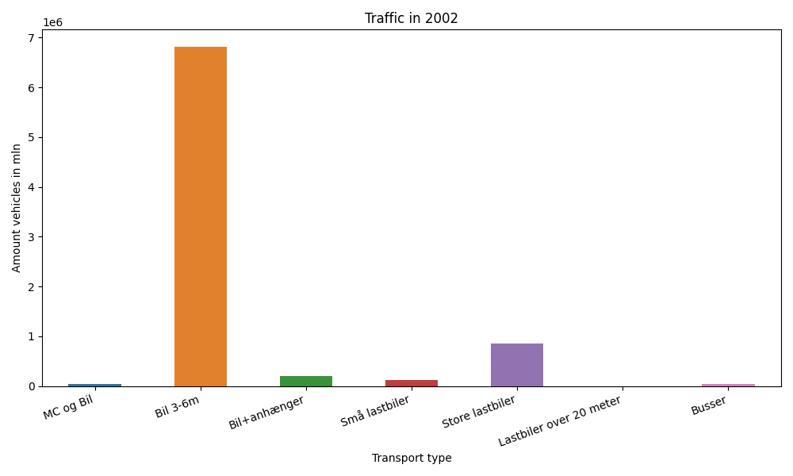
År | Måned | MC og Bil | Bil 3-6m | Bil+anhænger | Små lastbiler | Store lastbiler | Lastbiler over 20 meter | Busser | Total
2002 | 12 | 261 | 504873 | 8291 | 8305 | 65850 | 0 | 2103 | 589683
2002 | 11 | 460 | 538707 | 10178 | 10407 | 75403 | 0 | 2966 | 638121
2002 | 10 | 1402 | 597883 | 13473 | 11051 | 82709 | 0 | 3428 | 709946
2002 | 9 | 4158 | 603394 | 16526 | 11085 | 73522 | 0 | 4359 | 713044
2002 | 8 | 8712 | 675578 | 26407 | 11813 | 73125 | 0 | 3907 | 799542
2002 | 7 | 9925 | 704784 | 44413 | 10514 | 66075 | 0 | 3399 | 839110
2002 | 6 | 6675 | 617301 | 21185 | 10825 | 69999 | 0 | 4657 | 730642
2002 | 5 | 6258 | 627382 | 16718 | 10731 | 73952 | 0 | 4386 | 739427
2002 | 4 | 2827 | 554827 | 12531 | 10052 | 74009 | 0 | 2947 | 657193
2002 | 3 | 2650 | 548037 | 11222 | 9828 | 67420 | 0 | 3423 | 642580
2002 | 2 | 208 | 427648 | 7813 | 8962 | 61576 | 0 | 2389 | 508596
2002 | 1 | 193 | 419234 | 7357 | 9349 | 69268 | 0 | 2061 | 507462

